Portada
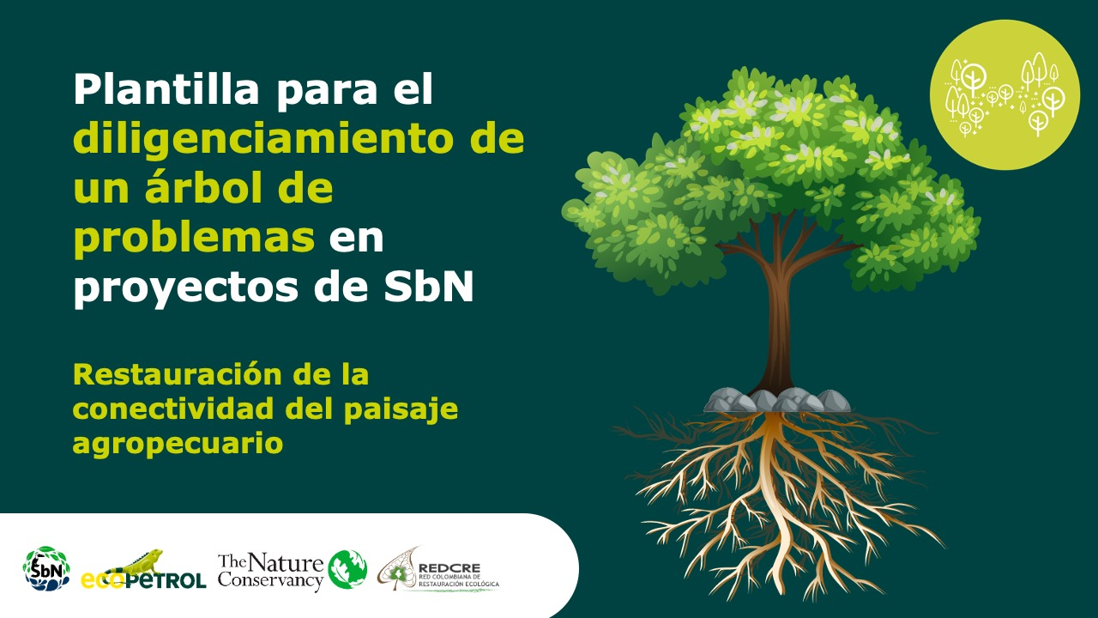

Economías propias y conocimientos tradicionales

Forma correcta: Restauración de la conectividad del paisaje agropecuario

Versión 1 | REDCRE, 2022
Versión 2 | Ejemplo adaptado por: Corporación Biocomercio Sostenible, Skaphe, 2025

Léame
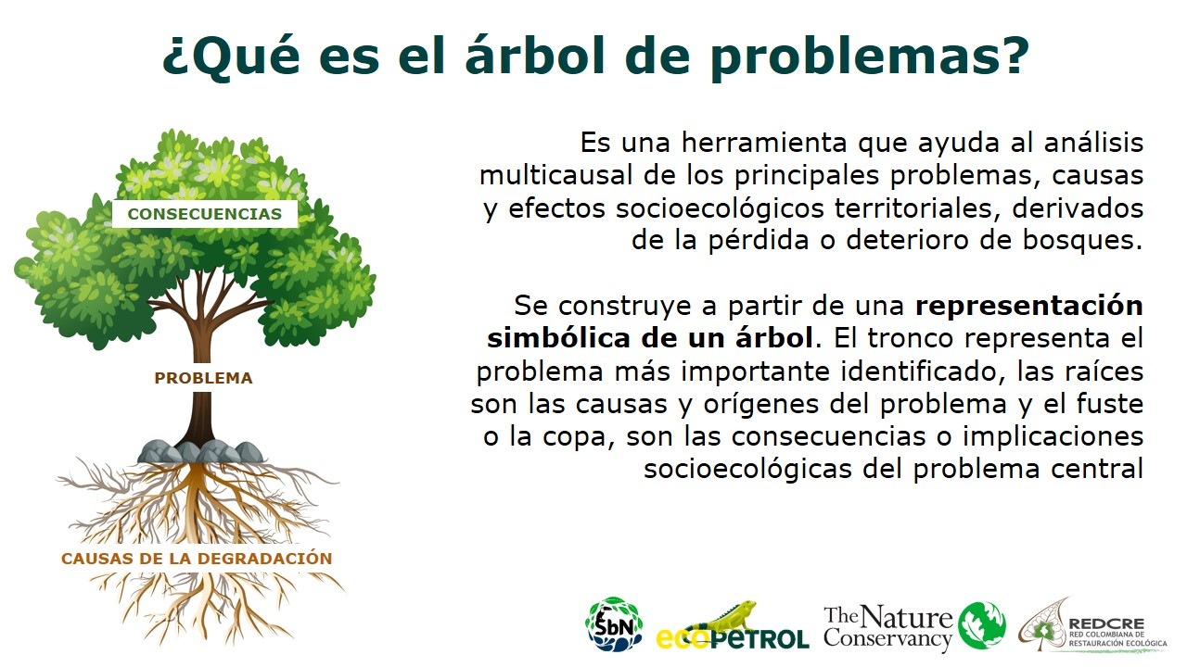

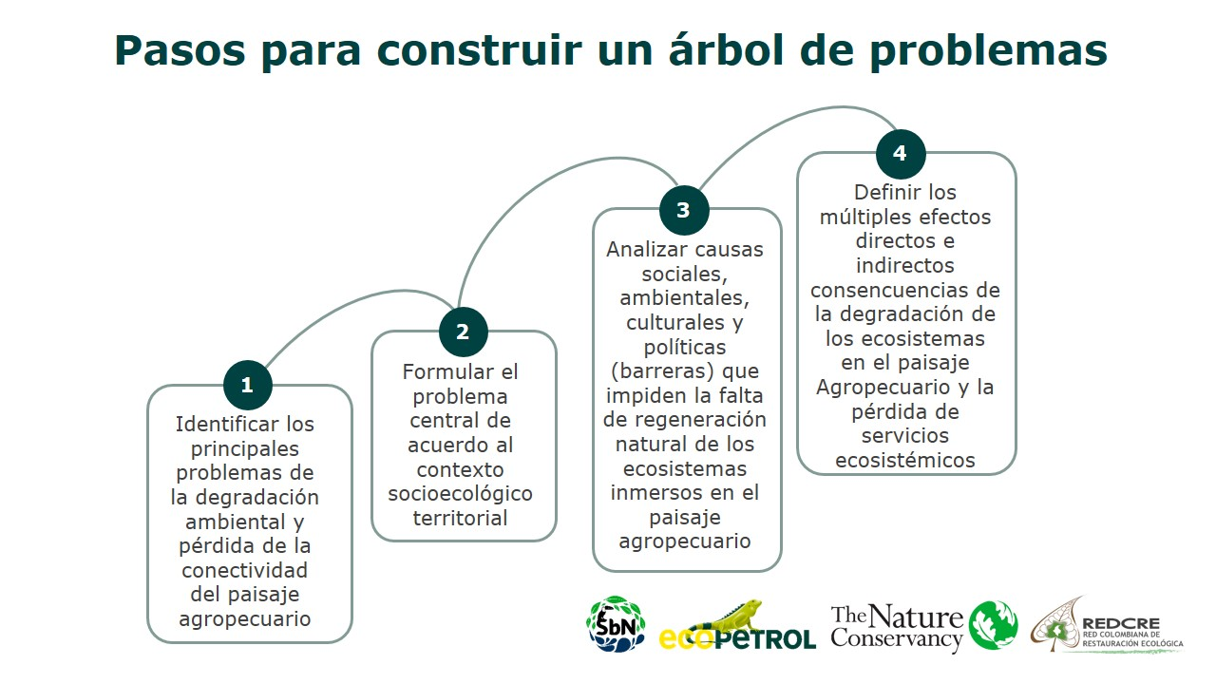

Definir los múltiples efectos directos e indirectos y consecuencias de las economías propias y conocimientos tradicionales.

Análizar causas sociales, ambientales, culturales y políticas (barreras) que impiden la implementación de economías propias y conocimientos tradicionales

Identificar los principales problemas de las economías propias y conocimientos tradicionales en el territorio

